ВЕСНА'15
 | Производство и продажа женской одежды
 | ООО "Самая Лучшая Одежда"
ИЗОБРАЖЕНИЕ | НАЗВАНИЕ МОДЕЛИ | АРТИКУЛ | СОСТАВ |  | Цена со скидкой 20% | НАЛИЧИЕ НА СВОБОДНОМ СКЛАДЕ
 |  |  |  | ЦЕНА, РУБ
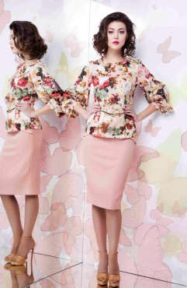 | УТРО блуза | 1141/24М124/1 | хлопок 100% | 2,135.0 | 1708 |  |  |  |  |  |  |  | 56-164
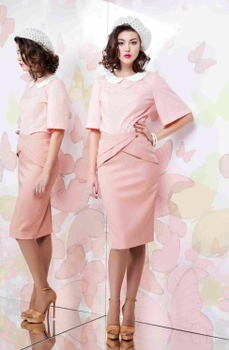 | ДО РАССВЕТА юбка | 2733/6М49/1 | верх - вискоза 50%, п/э 45%, эластан 5%, подклад – вискоза 50%, п/э 50% | 2,045.0 | 1636 |  |  |  |  |  |  | 54-164
 | НА КОНТРАСТЕ блуза | 1712/17М75/1 | вискоза 60%, ацетат 40% | 1,750.0 | 1400 |  |  |  | 48-164 | 50-164 50-170 | 52-164 52-170 | 54-164 | 56-164 56-170
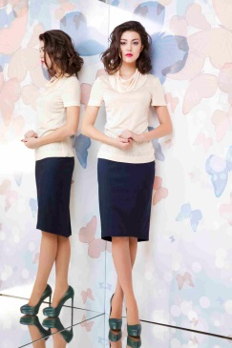 | ПАСТЕЛЬ блуза | 1613/5М129/1 | хлопок 65%, п/э 32%, эластан 3% | 1,490.0 | 1192 |  |  |  |  |  |  | 54-164 | 56-164
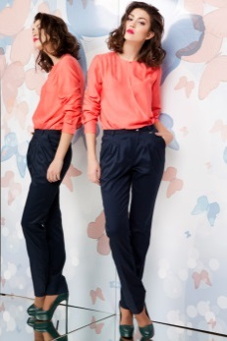 | ТАИНСТВО ЦВЕТКА брюки | 3533/13М11/1 | полиэстер 55%, вискоза 32%, лайкра 3% | 2,100.0 | 1680 |  |  |  |  |  | 52-164 | 54-164, 54-170
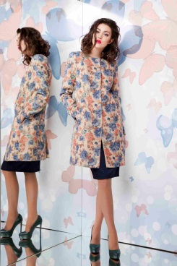 | НА ХОЛСТЕ пальто | 4152/36М75/1 | верх - хлопок 50%, п/э 30%, вискоза 20%, подклад - вискоза 50%, п/э 50% | 3,600.0 | 2880 |  |  |  |  |  |  |  | 56-164
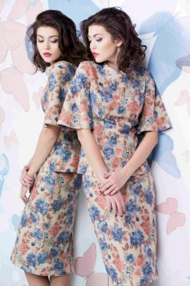 | ПРОЗРАЧНАЯ АКВАРЕЛЬ блуза | 4152/36М77/1 | 50% хлопок, 30% п/э, 20% вискоза | 2,100.0 | 1680 |  |  |  |  |  | 52-164 | 54-164
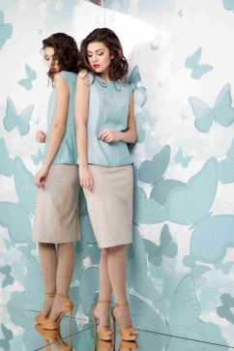 | ВОЗДУШНЫЙ ПОЦЕЛУЙ блуза | 1712/16М126/1 | вискоза 60%, ацетат 40% | 1,760.0 | 1408 |  |  |  | 48-164 | 50-164 50-170 | 52-164 |  | 56-164
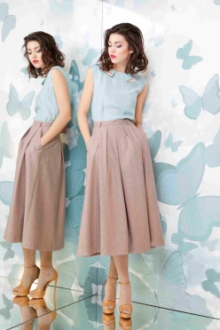 | СЕМЕЙНЫЕ ТРАДИЦИИ юбка | 2323/18М27/1 | верх - шерсть 50%, п/э 50%, подклад - вискоза 50%, п/э 50% | 3,020.0 | 2416 |  |  |  |  | 50-164 | 52-170 |  | 56-164
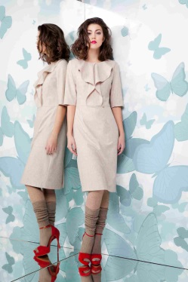 | ТЕПЛЫЙ БРИЗ платье | 2323/17М103/1 | верх - шерсть 50%, п/э 50%, подклад - вискоза 50%, п/э 50% | 3,650.0 | 2920 |  |  |  |  | 50-164 50-170 | 52-164 52-170 | 54-164 54-170 | 56-164 56-170
 | УКРЫТЬСЯ ТИШИНОЙ жакет | 4323/20М71/1 | верх - шерсть 50%, п/э 50% | 3,320.0 | 2656 |  |  |  |  | 50-164 50-170 |  | 54-164
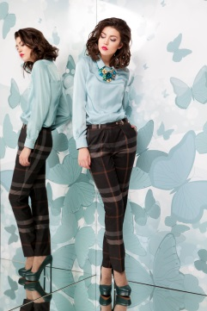 | ВЕЧЕР У КАМИНА брюки | 3733/12М19/1 | вискоза 60%, п/э 40% | 2,605.0 | 2084 |  |  |  |  | 50-164 |  |  | 56-164
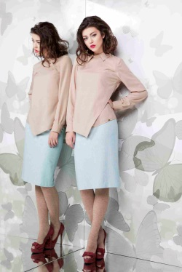 | КРИСТАЛЛЫ блуза | 1712/18М127/1 | хлопок 100% | 2,025.0 | 1620 |  |  |  | 48-164 | 50-164 |  |  | 56-164 56-170
 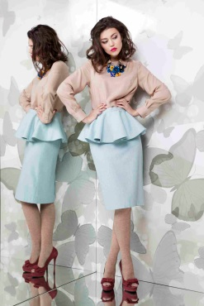 | ХОЛОДНОЕ СЕРДЦЕ юбка | 2323/19М50/1 | верх - шерсть 50%, п/э 50%, подклад - вискоза 50%, п/э 50% | 2,755.0 | 2204 |  |  |  |  | 50-164
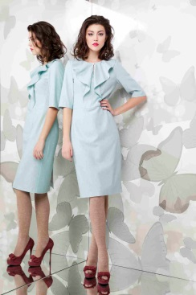 | СЕВЕРНЫЙ ВЕТЕР платье | 5323/19М103/1 | верх - шерсть 50%, п/э 50%, подклад - вискоза 50%, п/э 50% | 3,650.0 | 2920 | 42-170 |  | 46-164 | 48-164 48-170 | 50-164 50-170 | 52-164 | 54-164 54-170 | 56-170
 | ЛЮБИМАЯ блуза | 1511/27М128/1 | п/э 100% | 1,560.0 | 1248 |  |  |  | 48-164 |  |  | 54-164
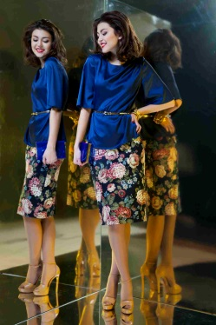 | ВОЛНУЮЩАЯ юбка | 2153/7М51/1 | хлопок 90%, эластан 10% | 1,900.0 | 1520 | 42-164 | 44-164 | 46-164 | 48-164
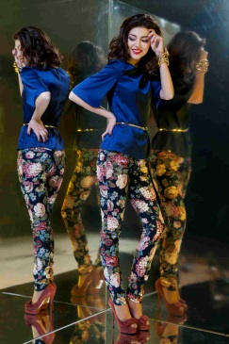 | ИГРИВАЯ брюки | 3153/7М5/1 | хлопок 90%, эластан 10% | 2,260.0 | 1808 | 42-164 | 44-164 | 46-164 | 48-164 | 50-164
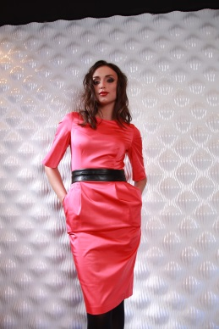 | ЯРКАЯ платье | 5133/4М100/2 | хлопок 65%, полиэстер 32%, эластан 3%; | 2,400.0 | 1920 | 42-170 | 44-164 | 46-164 | 48-164 | 50-164 | 52-164
 | СОЛНЕЧНАЯ платье | 5533/1М100/2 | полиэстер 55%, вискоза 30%, шерсть 12%, эластан 3% | 2,700.0 | 2160 | 42-164 |  |  |  |  | 52-164

